Hoja1
Avvisi Audiovisuales


Colonia Víctor F Ardon casa 6 Bloque D
Tegucigalpa M.D.C, Teléfono: 32490824
Correo. avvisiaudio@gmail.com RTN 08011996068335

COTIZACION DE SERVICIOS
 |  |  |  |  | Cotizacion N°
 |  |  |  |  | 2025-130

Avvisi Audiovisuales cuenta con gran experiencia en eventos de salón, publicidad y Marketing por lo cual se les dará una cotización puntual de los servicios requeridos.

Cliente |  | Grupo Q | Ejecutivo de Venta | Eufemio Martinez
Lugar del Evento |  | Tegucigalpa y San pedro sula | RTN
Fecha Emitida | Tiempo | Fecha Cotizada | Tipo de evento |  | N° Invitados
2025-04-01 | 2 dias | mez de Abril | Activacion BTL
Cantidad | Dias | Descripción |  | Unidad | Total
1 | 1 | Shell Sur 9 am 1 pm , 12 de abr |  | L7,000.00 | L7,000.00
1 | 1 | Shell Florencia 2 pm 6 pm 12 de abr |  | L5,000.00 | L5,000.00
 |  |  |  |  | L-
1 | 1 | Shell El Citio 11 am - 3 pm 13 de abril |  | L7,000.00 | L7,000.00
 |  |  |  |  | L-
1 | 1 | Shell Monumento 9 am 1 pm 15 abr Zona N |  | L7,000.00 | L7,000.00
1 | 1 | Shell Chamelecon 2 pm 6 pm 15 abr Zona N |  | L5,000.00 | L5,000.00
 |  |  |  |  | L-
1 | 1 | Shell Sosoa 10 am 2 pm 16 de abril Zona N |  | L7,000.00 | L7,000.00
 |  |  |  |  | L-
1 | 1 | Shell Amaraateca 10 am 2 pm 17 de abril |  | L7,000.00 | L7,000.00
 |  |  |  |  | L-
1 | 1 | Shell Cerro Grande 10 am 2 pm 18 de abril |  | L7,000.00 | L7,000.00
 |  |  |  |  | L-
1 | 1 | Biaticos |  | L11,000.00 | L11,000.00
 |  |  |  |  | L-
 |  |  |  |  | L-
TIEMPO DE MANTENIMIENTO DE OFERTA: 30 DÍAS
1) El uso del equipo dependerá del montaje a realizar según las especificaciones del
cliente tomando en cuenta lugar, número de personas y duración.
2) La siguiente es una descripción de algunos servicios dentro del presupuesto:
resupuesto, personal de staff, presupuesto de operación, impuestos y permisos del montaje.
3) Los precios en esta cotización están sujetos a cambios según la logística que se maneje por parte de la organización de la actividad. El 50% del adelanto antes del evento y el 50% faltante terminado el sound check y el montaje o una cantidad acordada entre las partes.
4) El caso de que se cancele el evento se tendrá que dar un aviso 4 das antes para la devolución del dinero.
5) Cualquier daño al equipo causado por los invitados o participantes del evento, se reconocerá un porcentaje del valor del mismo según la gravedad del caso.
6) Si surge alguna consulta puede comunicarse al 32490824 y visitar nuestra página de Facebook https://www.facebook.com/Avvisicorporation/
 |  |  |  | Sub Total | L63,000.00
 |  |  |  | ISV 15 % | L9,450.00
 |  |  |  | Sub Total | L72,450.00

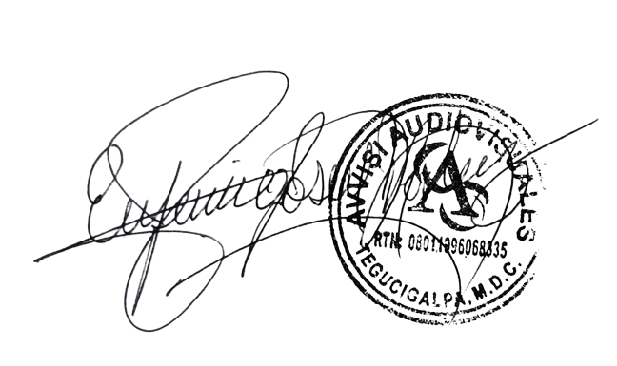

______________________________ Lic. Eufemio Josue Martinez Galo
Avvisi Audiovisuales
______________________________
Representante

